快速参考规则
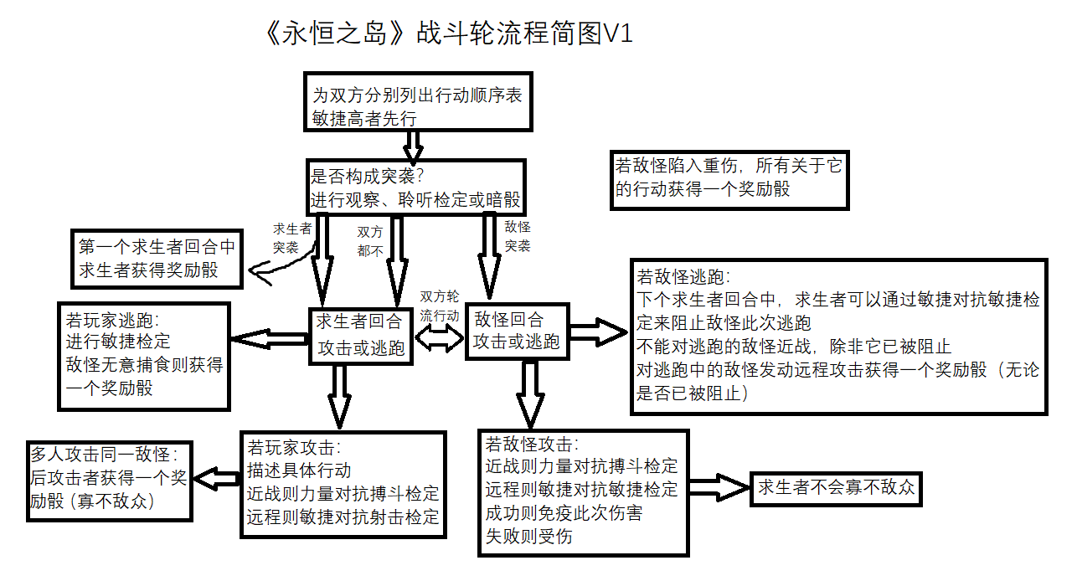
创伤 | 精神打击
每晚任选一创伤恢复，外伤1惩罚骰，包扎伤1奖励骰，休息不好1惩罚骰 | 每晚过意志，成功则恢复1处，心情好给1奖励骰

重伤则所有检定加1惩罚骰，恢复时需要过体质-医学联合检定，失败则恢复过程再加1惩罚骰 | 消极则所有检定加1惩罚骰

 | 疯狂则EK可以接管求生者，其他同消极
濒死状态受伤即死，24小时内其他人医学（1惩罚骰）可以救活并恢复任一创伤
 | 每人每天可帮别人分担一次精神打击，双方过意志，都成功则转移一处（疯狂则分担者加1惩罚骰）

一小时内受到数量大于等于重伤线的创伤则昏迷，每小时过体质（昏迷前也过一次）否则继续昏迷
 | 理智检定（san check）：过意志，失败则加1精神打击

外伤包扎超过24小时1惩罚骰，伤口不干净1惩罚骰，无合适的包扎物2惩罚骰
 | 健康损害
 | 每晚五种条件达成则过体质，成功则恢复；没达成也过体质，失败增加相应损害
外伤1小时内不处理过体质（伤口很脏加1惩罚骰），失败感染产生1个疾病损害

 | 虚弱则所有检定加1惩罚骰

疲惫 | 病危只能躺着不动、不能进行任何恢复检定、受伤即死，一小时过后开始每小时过体质-意志联合检定，失败即死；同时满足五种条件则当晚开始正常进行各项恢复检定
每晚过两次体质-耐力联合检定，成功一次恢复一处，休息得好还能再过一次

劳累则疲惫恢复时加1惩罚骰
 | 健康损害不直接致命，病危仍正常受健康损害
昏迷类似创伤昏迷，但一小时后才能开始检定，必须同时通过体质和耐力才能苏醒

体力检定：过耐力，失败则加1疲惫

白天休息一小时可以过耐力，成功则恢复1疲惫

一张粗糙但足够精简、清楚的战斗轮流程图

